1.รวม
โครงการภายใต้เป้าหมายแผนแม่บทย่อย : 010401 ประเทศไทยมีความมั่นคงและสามารถรับมือกับความท้าทายจากภายนอกในทุกรูปแบบได้สูงขึ้น
กรุณา Log in เข้าระบบ eMENSCR ก่อนดำเนินการ Click ที่ link โครงการนั้น ๆ
หมายเหตุ : หากไม่ Login จะไม่สามารถดูรายละเอียดโครงการได้
โครงการที่ปรากฎเป็นโครงการที่ผ่านการอนุมัติจากผู้บริหาร (M7) ของหน่วยงานเท่านั้น (ข้อมูล ณ เดือนมีนาคม 2565)

ชื่อโครงการ | ชื่อโครงการ / การดำเนินงาน | ปีงบประมาณ | วันที่เริ่มต้นโครงการ | วันที่สิ้นสุดโครงการ | หน่วยงานระดับกองหรือเทียบเท่า | หน่วยงานระดับกรมหรือเทียบเท่า | หน่วยงานระดับกระทรวงหรือเทียบเท่า | ประเภทโครงการ | องค์ประกอบ | ปัจจัย
โครงการพัฒนาแผนกฉุกเฉินโรงพยาบาลทวาย สาธารณรัฐแห่งสหภาพเมียนมา (ส่วนให้ฯ 1) | โครงการพัฒนาแผนกฉุกเฉินโรงพยาบาลทวาย สาธารณรัฐแห่งสหภาพเมียนมา (ส่วนให้ฯ 1) | 2560 | กุมภาพันธ์ 2560 | กันยายน 2564 | ภารกิจให้ความร่วมมือเพื่อการพัฒนากับต่างประเทศ | กรมความร่วมมือระหว่างประเทศ | กระทรวงการต่างประเทศ |  | 010401V04 | 010401V04F03
โครงการขยายความร่วมมือ MOU ระหว่างประเทศ | โครงการขยายความร่วมมือ MOU ระหว่างประเทศ | 2561 | ตุลาคม 2560 | กันยายน 2561 | คณะเทคโนโลยีการเกษตร | มหาวิทยาลัยเทคโนโลยีราชมงคลธัญบุรี | กระทรวงการอุดมศึกษา วิทยาศาสตร์ วิจัยและนวัตกรรม |  | 010401V03 | 010401V03F05
การเชื่อมโยงข้อมูลการตรวจคนเข้าเมืองและการตรวจลงตราแบบอิเล็กทรอนิกส์ (E-visa) ตามโครงการเชื่อมโยงและแลกเปลี่ยนข้อมูลระหว่างกระทรวงการต่างประเทศและหน่วยงานที่เกี่ยวข้อง | การเชื่อมโยงข้อมูลการตรวจคนเข้าเมืองและการตรวจลงตราแบบอิเล็กทรอนิกส์ (E-visa) ตามโครงการเชื่อมโยงและแลกเปลี่ยนข้อมูลระหว่างกระทรวงการต่างประเทศและหน่วยงานที่เกี่ยวข้อง | 2561 | มกราคม 2561 | มีนาคม 2563 | กองยุทธศาสตร์ สำนักงานยุทธศาสตร์ตำรวจ | สำนักงานตำรวจแห่งชาติ | หน่วยงานขึ้นตรงนายกรัฐมนตรี |  | 010401V02 | 010401V02F03
งานการลดอาวุธและควบคุมอาวุธตามแบบ | งานการลดอาวุธและควบคุมอาวุธตามแบบ | 2562 | ตุลาคม 2561 | กันยายน 2565 | กองความมั่นคงระหว่างประเทศ | สำนักงานสภาความมั่นคงแห่งชาติ | สำนักนายกรัฐมนตรี |  | 010401V04 | 010401V04F02
การขับเคลื่อนงานพัฒนาร่วมในอนุภูมิภาค | การขับเคลื่อนงานพัฒนาร่วมในอนุภูมิภาค | 2562 | ตุลาคม 2561 | กันยายน 2562 | สำนักยุทธศาสตร์ความมั่นคงกิจการชายแดนและประเทศรอบบ้าน | สำนักงานสภาความมั่นคงแห่งชาติ | สำนักนายกรัฐมนตรี |  | 010401V03 | 010401V03F02
ความร่วมมือด้านความมั่นคงระหว่างประเทศ (JWG ไทย - เวียดนาม) | ความร่วมมือด้านความมั่นคงระหว่างประเทศ (JWG ไทย - เวียดนาม) | 2562 | ตุลาคม 2561 | กันยายน 2562 | สำนักยุทธศาสตร์ความมั่นคงกิจการชายแดนและประเทศรอบบ้าน | สำนักงานสภาความมั่นคงแห่งชาติ | สำนักนายกรัฐมนตรี |  | 010401V03 | 010401V03F02
โครงการแก้ไขปัญหาและพัฒนาจังหวัดชายแดนภาคใต้ | โครงการแก้ไขปัญหาและพัฒนาจังหวัดชายแดนภาคใต้ | 2562 | ตุลาคม 2561 | กันยายน 2562 |  | สำนักงานปลัดกระทรวงการต่างประเทศ | กระทรวงการต่างประเทศ |  | 010401V01 | 010401V01F04
ความร่วมมือกับต่างประเทศเพื่อพัฒนาขีดความสามารถของบุคลากร | ความร่วมมือกับต่างประเทศเพื่อพัฒนาขีดความสามารถของบุคลากร | 2562 | ตุลาคม 2561 | กันยายน 2562 | กองความร่วมมือระหว่างประเทศ | สำนักงานป้องกันและปราบปรามการฟอกเงิน | หน่วยงานขึ้นตรงนายกรัฐมนตรี |  | 010401V01 | 010401V01F06
โครงการแก้ไขปัญหาและพัฒนาจังหวัดชายแดนภาคใต้ | โครงการแก้ไขปัญหาและพัฒนาจังหวัดชายแดนภาคใต้ | 2562 | ตุลาคม 2561 | กันยายน 2562 |  | สำนักงานปลัดกระทรวงการต่างประเทศ | กระทรวงการต่างประเทศ |  | 0 | 0F00
การประชุมรัฐมนตรีว่าการกระทรวงการต่างประเทศ CICA อย่างไม่เป็นทางการ (Informal Ministerial Meeting of CICA) | การประชุมรัฐมนตรีว่าการกระทรวงการต่างประเทศ CICA อย่างไม่เป็นทางการ (Informal Ministerial Meeting of CICA) | 2562 | กันยายน 2562 | กันยายน 2562 |  | สำนักงานปลัดกระทรวงการต่างประเทศ | กระทรวงการต่างประเทศ |  | 010401V03 | 010401V03F01
เยือนอินโดนีเซียเพื่อสร้างเครือข่ายและส่งเสริมความร่วมมือกับหน่วยงานที่เกี่ยวข้อง | เยือนอินโดนีเซียเพื่อสร้างเครือข่ายและส่งเสริมความร่วมมือกับหน่วยงานที่เกี่ยวข้อง | 2562 | กันยายน 2562 | ตุลาคม 2562 |  | สำนักงานปลัดกระทรวงการต่างประเทศ | กระทรวงการต่างประเทศ |  | 010401V03 | 010401V03F02
ประธานอาเซียน ปี 2562 | ประธานอาเซียน ปี 2562 | 2562 | มกราคม 2562 | ธันวาคม 2562 |  | สำนักงานปลัดกระทรวงการต่างประเทศ | กระทรวงการต่างประเทศ |  | 010401V03 | 010401V03F01
กลุ่มโครงการสำคัญภายใต้ค่าใช้จ่ายในการดำเนินภารกิจตามสถานการณ์ความเปลี่ยนแปลงด้านการต่างประเทศ (ไตรมาสที่ 3/2562) | กลุ่มโครงการสำคัญภายใต้ค่าใช้จ่ายในการดำเนินภารกิจตามสถานการณ์ความเปลี่ยนแปลงด้านการต่างประเทศ (ไตรมาสที่ 3/2562) | 2562 | เมษายน 2562 | มิถุนายน 2562 |  | สำนักงานปลัดกระทรวงการต่างประเทศ | กระทรวงการต่างประเทศ |  | 010401V01 | 010401V01F02
กลุ่มโครงการสำคัญภายใต้ค่าใช้จ่ายในการดำเนินภารกิจตามสถานการณ์ความเปลี่ยนแปลงด้านการต่างประเทศ ((ไตรมาสที่ 4/2562) | กลุ่มโครงการสำคัญภายใต้ค่าใช้จ่ายในการดำเนินภารกิจตามสถานการณ์ความเปลี่ยนแปลงด้านการต่างประเทศ ((ไตรมาสที่ 4/2562) | 2562 | กรกฎาคม 2562 | กันยายน 2562 |  | สำนักงานปลัดกระทรวงการต่างประเทศ | กระทรวงการต่างประเทศ |  | 010401V01 | 010401V01F02
โครงการ/การดำเนินการ: โครงการพัฒนาศูนย์หู จมูก และคอ (Ear Nose Throat – ENT Center) ณ ราชอาณาจักรภูฏาน (ส่วนให้ฯ 1) | โครงการ/การดำเนินการ: โครงการพัฒนาศูนย์หู จมูก และคอ (Ear Nose Throat – ENT Center) ณ ราชอาณาจักรภูฏาน (ส่วนให้ฯ 1) | 2562 | กรกฎาคม 2562 | กันยายน 2565 | ภารกิจให้ความร่วมมือเพื่อการพัฒนากับต่างประเทศ | กรมความร่วมมือระหว่างประเทศ | กระทรวงการต่างประเทศ |  | 010401V04 | 010401V04F03
ซ่อมสร้างผิวจราจรแอสฟัลท์คอนกรีต บ้านใหม่ทุ่งโพธิ์เงิน หมู่ 7 เชื่อมบ้านวังหว้า หมู่ 8 ตำบลป่ากุมเกาะ อำเภอสวรรคโลก จ.สุโขทัย | ซ่อมสร้างผิวจราจรแอสฟัลท์คอนกรีต บ้านใหม่ทุ่งโพธิ์เงิน หมู่ 7 เชื่อมบ้านวังหว้า หมู่ 8 ตำบลป่ากุมเกาะ อำเภอสวรรคโลก จ.สุโขทัย | 2563 | พฤษภาคม 2563 | กันยายน 2563 | แขวงทางหลวงชนบทสุโขทัย | กรมทางหลวงชนบท | กระทรวงคมนาคม |  | 0 | 0F00
งานการไม่แพร่ขยายอาวุธที่มีอานุภาพทำลายล้างสูง | งานการไม่แพร่ขยายอาวุธที่มีอานุภาพทำลายล้างสูง | 2563 | ตุลาคม 2562 | กันยายน 2565 | กองความมั่นคงระหว่างประเทศ | สำนักงานสภาความมั่นคงแห่งชาติ | สำนักนายกรัฐมนตรี |  | 010401V04 | 010401V04F02
โครงการกำกับตรวจสอบและประเมินผลตามกฎหมายว่าด้วยการป้องกันและปราบปรามการฟอกเงินและการต่อต้านการสนับสนุนทางการเงินแก่การก่อการร้ายและการสนับสนุนทางการเงินแก่การแพร่ขยายอาวุธที่มีอานุภาพทำลายล้างสูง | โครงการกำกับตรวจสอบและประเมินผลตามกฎหมายว่าด้วยการป้องกันและปราบปรามการฟอกเงินและการต่อต้านการสนับสนุนทางการเงินแก่การก่อการร้ายและการสนับสนุนทางการเงินแก่การแพร่ขยายอาวุธที่มีอานุภาพทำลายล้างสูง | 2563 | ตุลาคม 2562 | กันยายน 2563 | กองความร่วมมือระหว่างประเทศ | สำนักงานป้องกันและปราบปรามการฟอกเงิน | หน่วยงานขึ้นตรงนายกรัฐมนตรี |  | 010401V01 | 010401V01F07
โครงการการจัดทำรายงานข่าวกรองทางการเงินเชิงยุทธศาสตร์ที่นำไปกำหนดนโยบายและมาตรการ | โครงการการจัดทำรายงานข่าวกรองทางการเงินเชิงยุทธศาสตร์ที่นำไปกำหนดนโยบายและมาตรการ | 2563 | ตุลาคม 2562 | กันยายน 2563 | กองความร่วมมือระหว่างประเทศ | สำนักงานป้องกันและปราบปรามการฟอกเงิน | หน่วยงานขึ้นตรงนายกรัฐมนตรี |  | 010401V01 | 010401V01F03
โครงการกำกับดูแลองค์กรไม่แสวงหากำไร/นิติบุคคลตามความเสี่ยง และใช้มาตรการลงโทษที่เหมาะสมกับองค์กรไม่แสวงหากำไร/นิติบุคคลที่ไม่ปฏิบัติตามข้อกำหนดหรือมีพฤติกรรมที่ไม่เหมาะสม | โครงการกำกับดูแลองค์กรไม่แสวงหากำไร/นิติบุคคลตามความเสี่ยง และใช้มาตรการลงโทษที่เหมาะสมกับองค์กรไม่แสวงหากำไร/นิติบุคคลที่ไม่ปฏิบัติตามข้อกำหนดหรือมีพฤติกรรมที่ไม่เหมาะสม | 2563 | ตุลาคม 2562 | กันยายน 2563 | กองความร่วมมือระหว่างประเทศ | สำนักงานป้องกันและปราบปรามการฟอกเงิน | หน่วยงานขึ้นตรงนายกรัฐมนตรี |  | 010401V01 | 010401V01F02
Asian Sustainable Development Goal Forum (ASDG Forum) | Asian Sustainable Development Goal Forum (ASDG Forum) | 2563 | ตุลาคม 2562 | กันยายน 2563 | คณะเศรษฐศาสตร์ | มหาวิทยาลัยเชียงใหม่ | กระทรวงการอุดมศึกษา วิทยาศาสตร์ วิจัยและนวัตกรรม |  | 010401V03 | 010401V03F05
โครงการส่งเสริมการเปิดตลาดการค้าเชื่อมต่อประเทศต่างๆ ในภูมิภาค กิจกรรมหลัก : การพัฒนาความสัมพันธ์และความร่วมมือด้านการท่องเที่ยว การค้า การศึกษา กิจกรรมย่อย : เชื่อมความสัมพันธ์สิงขร – มะริด | โครงการส่งเสริมการเปิดตลาดการค้าเชื่อมต่อประเทศต่างๆ ในภูมิภาค กิจกรรมหลัก : การพัฒนาความสัมพันธ์และความร่วมมือด้านการท่องเที่ยว การค้า การศึกษา กิจกรรมย่อย : เชื่อมความสัมพันธ์สิงขร – มะริด | 2563 | เมษายน 2563 | กันยายน 2563 | ที่ทำการปกครองจังหวัดประจวบคีรีขันธ์ | กรมการปกครอง | กระทรวงมหาดไทย |  | 010401V03 | 010401V03F02
การตรวจสอบคุณสมบัติและความเหมาะสมของผู้บริหาร ผู้เป็นเจ้าของ หรือผู้ถือหุ้นใหญ่ของสถาบันการเงิน ตามหลักความเสี่ยง | การตรวจสอบคุณสมบัติและความเหมาะสมของผู้บริหาร ผู้เป็นเจ้าของ หรือผู้ถือหุ้นใหญ่ของสถาบันการเงิน ตามหลักความเสี่ยง | 2563 | ตุลาคม 2562 | กันยายน 2563 | ฝ่ายกฎหมาย | ธนาคารแห่งประเทศไทย | หน่วยงานอื่นๆ |  | 010401V04 | 010401V04F03
การพิจารณาทบทวนกฎหมาย นโยบาย และมาตรการด้านการป้องกันและปราบปรามการฟอกเงินฯ ให้สอดคล้องกับมาตรฐานสากลและสถานการณ์ปัจจุบันและแก้ไข/ปรับปรุง | การพิจารณาทบทวนกฎหมาย นโยบาย และมาตรการด้านการป้องกันและปราบปรามการฟอกเงินฯ ให้สอดคล้องกับมาตรฐานสากลและสถานการณ์ปัจจุบันและแก้ไข/ปรับปรุง | 2563 | ตุลาคม 2562 | กันยายน 2563 | ฝ่ายกฎหมาย | ธนาคารแห่งประเทศไทย | หน่วยงานอื่นๆ |  | 010401V01 | 010401V01F01
การประสานความร่วมมือ เชิงรุกและการตอบสนองข้อมูลด้าน การกำกับตรวจสอบ | การประสานความร่วมมือ เชิงรุกและการตอบสนองข้อมูลด้าน การกำกับตรวจสอบ | 2563 | ตุลาคม 2562 | กันยายน 2563 | ฝ่ายกฎหมาย | ธนาคารแห่งประเทศไทย | หน่วยงานอื่นๆ |  | 010401V02 | 010401V02F02
การขับเคลื่อนยุทธศาสตร์การพัฒนาการศึกษาสู่การปฏิบัติระดับภาค ปีงบประมาณ พ.ศ. 2563 | การขับเคลื่อนยุทธศาสตร์การพัฒนาการศึกษาสู่การปฏิบัติระดับภาค ปีงบประมาณ พ.ศ. 2563 | 2563 | ตุลาคม 2562 | กันยายน 2563 | สำนักงานศึกษาธิการภาค 18 (นครสวรรค์) | สำนักงานปลัดกระทรวงศึกษาธิการ | กระทรวงศึกษาธิการ |  | 010401V04 | 010401V04F03
...

2.Pivot VC
...
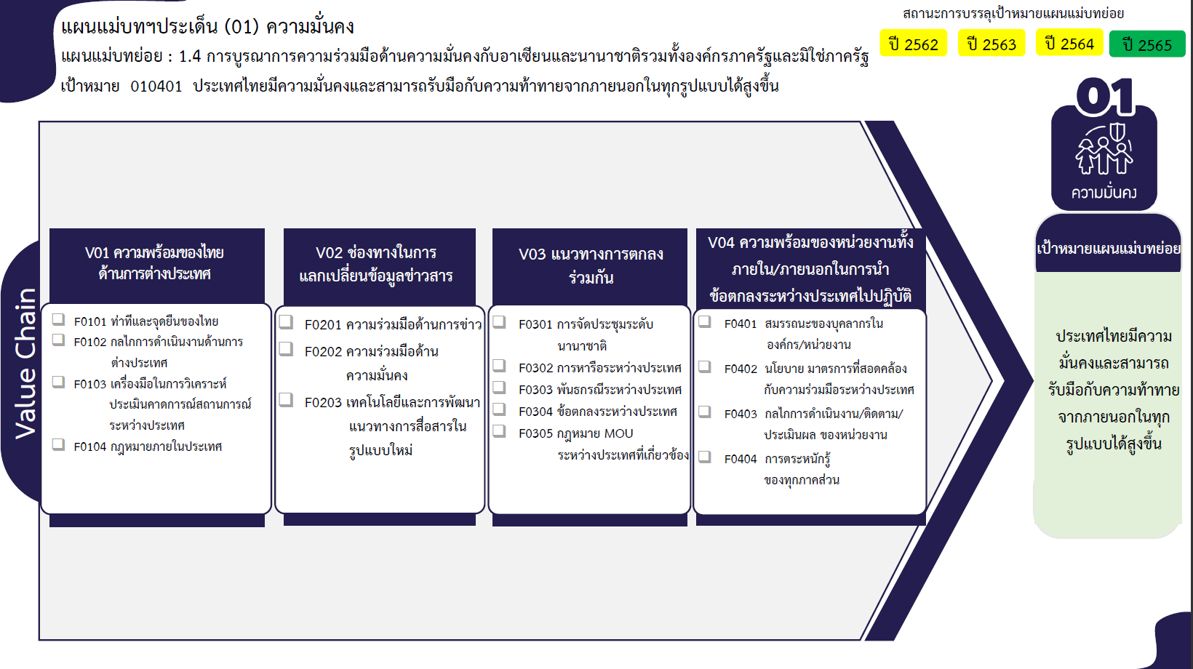
...
2563 | 2564 | 2565 | 2566 | จำนวนโครงการ
13 | 12 | 9 | 2 | 40
3 | 7 | 6 |  | 16
4 | 2 |  |  | 8
1 | 1 |  | 2 | 4
4 | 2 | 2 |  | 9
 |  |  |  | 1
1 |  | 1 |  | 2
11 | 8 | 5 |  | 25
5 | 3 | 1 |  | 9
4 | 5 | 4 |  | 13
25 โครงการ
9 โครงการ
2 |  |  |  | 3
5 | 10 | 3 |  | 24
8 โครงการ
13 โครงการ
5 โครงการ
2 โครงการ
1 | 1 | 1 |  | 5
13 โครงการ
1 โครงการ
13 โครงการ
3 | 6 | 1 |  | 13
1 โครงการ
 | 1 |  |  | 1
4 โครงการ
4 โครงการ
5 โครงการ
 | 1 |  |  | 1
3 โครงการ
1 | 1 | 1 |  | 4
1 โครงการ
0 โครงการ
4 | 10 | 2 |  | 19
 |  | 1 |  | 1
รวม 38 โครงการ
รวม 25 โครงการ
รวม 24 โครงการ
รวม 20 โครงการ
1 | 10 |  |  | 12
2 |  | 1 |  | 5
1 |  |  |  | 1
1 |  |  |  | 2
1 |  |  |  | 2
34 | 40 | 19 | 2 | 110

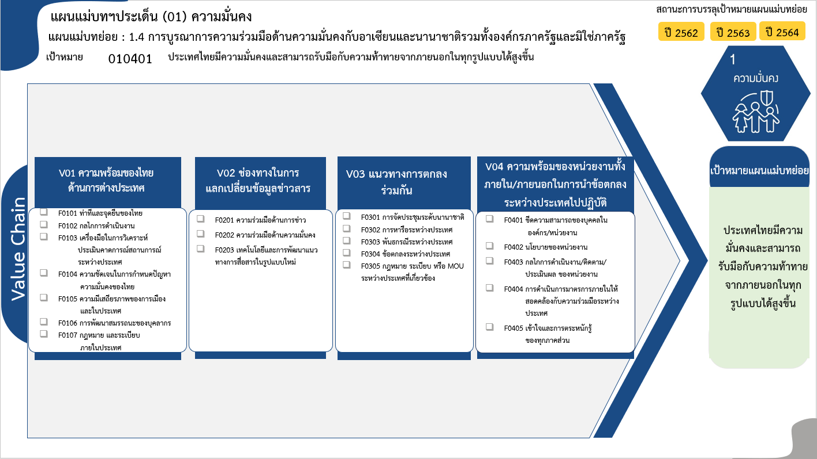
9 โครงการ
3 โครงการ
12 โครงการ
2 โครงการ
18 โครงการ
1 โครงการ
0 โครงการ
รวม 45 โครงการ
3 โครงการ
13 โครงการ
11 โครงการ
รวม 27 โครงการ
6 โครงการ
3 โครงการ
1 โครงการ
21 โครงการ
8 โครงการ
รวม 39 โครงการ
5 โครงการ
13 โครงการ
1 โครงการ
1 โครงการ
0 โครงการ
รวม 20 โครงการ
รวมทั้งสิ้น 133 โครงการ

โครงการที่ไม่สอดคล้องกับองค์ประกอบและปัจจัยใดของเป้าหมายแผนแม่บทย่อย จำนวน 2 โครงการ

